信用交易
融资融券市场交易数据统计(2025-09-22)

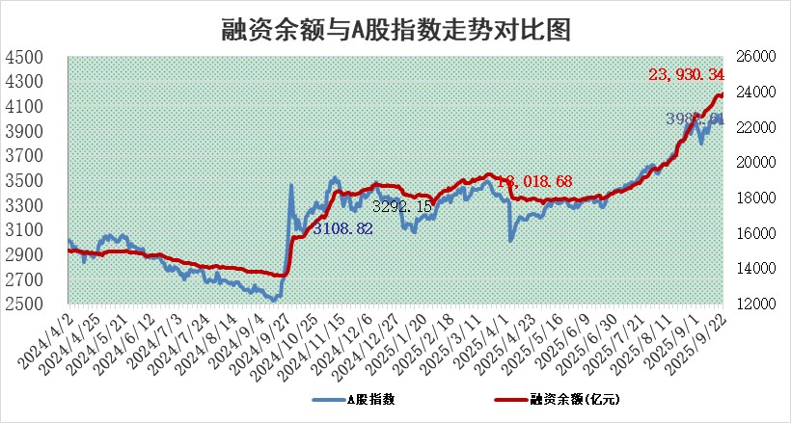
标的证券 | 融资融券余额（亿元） | 融资余额（亿元） | 融券余额（亿元） | 融资买入额（亿元） | 融资融券规模变化（亿元） | 融资余额增幅(‰) | 融券余额增幅(%)
统计数据 | 24,175.32 | 23,930.34 | 166.89 | 2,557.82 | 193.47 | 8.08 | 0.69

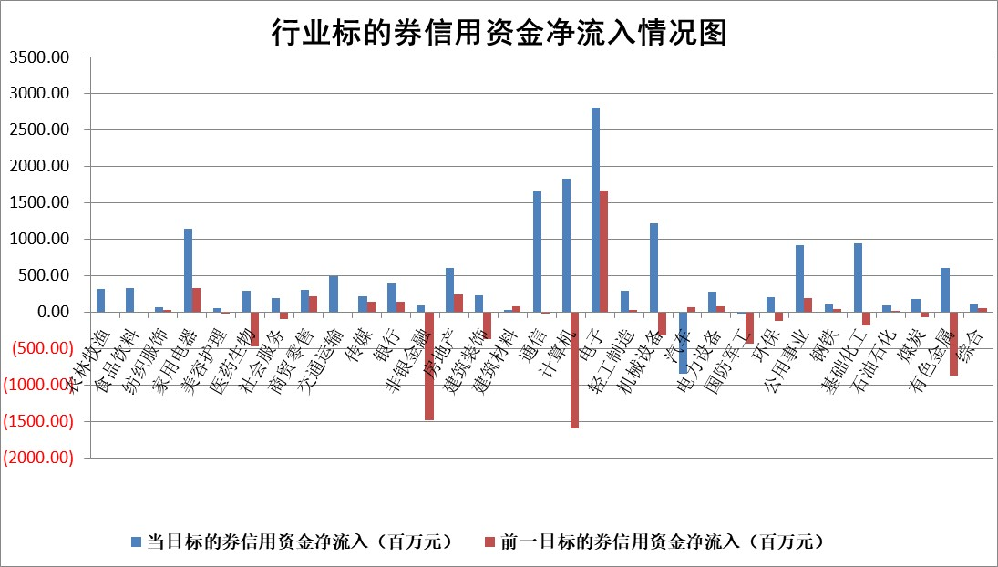

标的基金代码 | 标的基金简称 | 融资余额/市值(%) | 融资余额增幅(%) | 融资买入额/成交金额(%) | （融资余额净增额-融券余额净增额）/市值(‱) | 融券余额降幅(%) | ABS[（融资余额净增额-融券余额净增额）/市值净增额-1](%)
159902 | 华夏中小板ETF | 0.00 | 0.00 | 0.00 | 0.00 | 0.00 | 100.00
159915 | 易方达创业板ETF | 1.31 | -2.64 | 1070517.04 | -3.62 | -3.33 | 127.60
159919 | 嘉实沪深300ETF | 0.50 | 0.23 | 1.38 | 0.12 | 0.13 | 99.58
159920 | 华夏恒生ETF | 25.71 | 0.35 | 33.46 | 9.10 | 0.43 | 116.49
159922 | 嘉实中证500ETF | 0.28 | -24.69 | 10.78 | -9.28 | -0.64 | 65.34
159925 | 南方沪深300ETF | 0.16 | -15.49 | 0.16 | -5.94 | -124.23 | 115.31
159928 | 消费ETF | 2.38 | 1.19 | 5.67 | 2.80 | 1.28 | 103.06
159934 | 易方达黄金ETF | 23.73 | -0.10 | 1.56 | -2.43 | 0.00 | 101.34
159939 | 全指信息技术ETF | 0.91 | 3.28 | 62.76 | 2.46 | -14.58 | 99.25
159940 | 全指金融地产ETF | 0.35 | 14.72 | 0.04 | 4.49 | 0.00 | 101.72
159995 | 半导体芯片ETF | 1.59 | -2.78 | 116.15 | -5.04 | -7.46 | 101.55
159997 | 天弘中证电子ETF | 0.82 | -1.36 | 5.33 | -1.13 | 0.00 | 100.18
159998 | 天弘中证计算机主题ETF | 0.72 | -7.81 | 0.29 | -6.11 | 0.00 | 104.97
510050 | 华夏上证50ETF | 1.39 | 0.37 | 93.19 | -0.06 | -8.43 | 100.15
510180 | 华安上证180ETF | 0.33 | -1.53 | 2.70 | -0.57 | -4.03 | 101.06
510880 | 华泰柏瑞红利ETF | 0.92 | 13.15 | 13.75 | 10.72 | 1.09 | 194.79
510900 | 易方达恒生H股ETF | 33.50 | -0.31 | 3.36 | -10.31 | 0.00 | 89.41
511010 | 5年期国债ETF | 15.60 | 120.47 | 2.86 | 852.17 | 0.00 | 570.80
511380 | 可转债及可交换债券ETF | 2.61 | 0.49 | 96.91 | 1.34 | 0.21 | 101.74
512000 | 全指证券ETF | 6.33 | -0.50 | 16.99 | -3.28 | -1.60 | 103.75
512010 | 沪深300医药卫生ETF | 2.13 | 0.00 | 49.81 | -0.22 | -24.21 | 98.12
512070 | 沪深300非银ETF | 3.37 | -0.69 | 464.77 | -1.87 | 11.29 | 95.87
512400 | 南方中证申万有色金属ETF | 2.35 | 0.42 | 2.63 | 0.91 | -1.16 | 98.60
512580 | 广发中证环保产业ETF | 0.44 | -1.58 | 0.06 | -0.71 | 0.00 | 99.13
512660 | 国泰中证军工ETF | 2.25 | -1.26 | 5.31 | -2.95 | -1.49 | 103.24
512800 | 华宝中证银行ETF | 6.74 | 4.77 | 6.64 | 30.85 | 0.81 | 102.74
512980 | 广发中证传媒ETF | 0.78 | 0.88 | 424.28 | 0.87 | 0.85 | 99.44
515030 | 华夏中证新能源汽车ETF | 1.00 | 0.41 | 1.17 | 0.40 | -0.11 | 101.00
515050 | 华夏中证5G通信主题ETF | 1.32 | 21.74 | 13.26 | 22.99 | -2.82 | 92.95
515070 | 华夏中证人工智能ETF | 1.70 | -4.77 | 11.65 | -8.53 | 0.00 | 105.21
标的股票比较指标 |  | 融资余额/流通A股市值(%) | 融资余额增幅(%) | 融资买入额/成交金额(%) | （融资余额净增额-融券余额净增额）/流通A股市值(‱) | 融券余额降幅(%) | ABS[（融资余额净增额-融券余额净增额）/流通A股市值净增额-1](%)
前十名标的个股 |  | 锦州港 | 杭电股份 | 宁波色母 | 同有科技 | 锦富技术 | 华懋科技
 |  | 青岛中程 | 同有科技 | 中国动力 | 卡莱特 | 中路股份 | 豪恩汽电
 |  | 龙津药业 | 燕麦科技 | 西高院 | 天山电子 | 联合光电 | 阳光电源
 |  | 玉龙股份 | 深水规院 | 淮河能源 | 威马农机 | 万泽股份 | 中国稀土
 |  | 中航产融 | 绿岛风 | 阿拉丁 | 利和兴 | 京泉华 | 中富电路
 |  | 东方集团 | 卡莱特 | 捷成股份 | 果麦文化 | 同飞股份 | 振华风光
 |  | 东旭蓝天 | 凯淳股份 | 三峡新材 | 景兴纸业 | 济民医疗 | 南王科技
 |  | 嘉寓股份 | 天山电子 | 长江传媒 | 杭电股份 | 文峰股份 | 意华股份
 |  | 大理药业 | 伟创电气 | 赛特新材 | 豪恩汽电 | 水羊股份 | 和胜股份
 |  | 卓朗科技 | 福晶科技 | 双元科技 | 晓程科技 | 四川成渝 | 新瀚新材
后十名标的个股 |  | 中船应急 | 普蕊斯 | 思科瑞 | 科森科技 | 绿盟科技 | 凯龙高科
 |  | 诺泰生物 | 科森科技 | 创意信息 | 江淮汽车 | 浦东建设 | 锐科激光
 |  | 云内动力 | 凯龙高科 | 复旦复华 | 凯龙高科 | 北新路桥 | 挖金客
 |  | 未名医药 | 众辰科技 | 品茗科技 | 龙利得 | 天和防务 | 美诺华
 |  | 天茂集团 | 威力传动 | 绝味食品 | 普蕊斯 | 天阳科技 | 中科创达
 |  | 任子行 | 龙利得 | 冠中生态 | 众辰科技 | 天德钰 | 上海瀚讯
 |  | 江苏吴中 | 聚辰股份 | 中船应急 | 扬电科技 | 悦达投资 | 洪都航空
 |  | 海南椰岛 | 联赢激光 | 诺泰生物 | 威力传动 | 阿尔特 | 金禄电子
 |  | 星光农机 | 上海建工 | 云内动力 | 禾川科技 | 太极股份 | 腾达科技
 |  | 帕瓦股份 | 明志科技 | 未名医药 | 天禄科技 | 国恩股份 | 乐山电力
说明：1.以上普通交易数据和信用交易数据皆以交易日收盘后数据为基准；2.上述标的证券总数据只计算标的证券市场总数据，不包括从标的证券中调出去标的证券数据，所以与交易所公布的总值略有不同； 3.上述行业采用申万一级行业分类；4.以上标的基金和标的个股中比较的6个指标值中：前5个（从左至右）为正向指标，值越大排名越靠前；第6个为逆向指标，值越小，排名越靠前；5.第6个指标中ABS[]表示求绝对值，其主要用于考量信用资金相对净流入对股价相对净变化的贡献程度；6.数据来源：wind，交易所。

 |  |  |  | 证券代码 | 新增融资余额 | 融资买入额 | 融资买入增幅前10
 |  | 1 | 西部建设 | 002302 | 80643953 | 177472374 | 41%
 |  | 2 | 天键股份 | 301383 | 27855096 | 56831811 | 39%
 |  | 3 | 井松智能 | 688251 | 7040854 | 13763946 | 27%
 |  | 4 | 国电电力 | 600795 | 116116226 | 151740647 | 23%
 |  | 5 | 华立科技 | 301011 | 9342856 | 31199107 | 23%
 |  | 6 | 捷邦科技 | 301326 | 9066090 | 22350547 | 22%
 |  | 7 | 海利尔 | 603639 | 19864834 | 35520613 | 20%
 |  | 8 | 华研精机 | 301138 | 7597460 | 13339451 | 16%
 |  | 9 | 鹏辉能源 | 300438 | 83773067 | 304558811 | 16%
 |  | 10 | 建科股份 | 301115 | 7106455 | 29879412 | 15%

